Foglio1
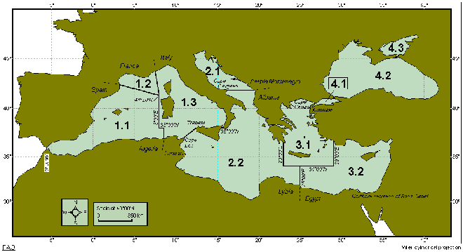
Anno | MTC_Adriatico | MTC_Ionio | MTC_Sardegna
1987 | 18.6 | 20.0 | 20.9
1988 | 18.8 | 20.4 | 20.5
1989 | 19.3 | 20.4 | 20.5
1990 | 19.7 | 20.7 | 20.1
1991 | 19.6 | 20.6 | 20.0
1992 | 18.5 | 20.2 | 20.2
1993 | 18.9 | 20.2 | 20.6
1994 | 20.1 | 20.1 | 20.7
1995 | 19.2 | 20.4 | 20.8
1996 | 19.5 | 20.5 | 20.6
1997 | 20.2 | 20.7 | 21.1
1998 | 20.0 | 21.4 | 21.4
1999 | 19.1 | 21.5 | 21.6
2000 | 19.5 | 22.1 | 21.7
2001 | 19.5 | 22.2 | 21.6
2002 | 19.5 | 22.2 | 21.6
2003 | 18.5 | 22.1 | 21.3
2004 | 19.3 | 22.0 | 21.2
2005 | 20.4 | 21.9 | 21.1
 | Ionio (Divisione 37.2.2) | Adriatico (Divisione 37.2.1) | Sardegna (Divisione 37.1.3)
1987 | 20.032788264 | 18.58315546 | 20.895800421
1988 | 20.379919147 | 18.834957267 | 20.501228709
1989 | 20.434303839 | 19.335252711 | 20.477215785
1990 | 20.74442182 | 19.738182353 | 20.057757749
1991 | 20.596353889 | 19.603487434 | 20.016744278
1992 | 20.154904074 | 18.522979669 | 20.23957587
1993 | 20.243375697 | 18.863560782 | 20.592572365
1994 | 20.064472584 | 20.121988316 | 20.679414742
1995 | 20.371737762 | 19.245041398 | 20.769355748
1996 | 20.458894416 | 19.505443465 | 20.640817323
1997 | 20.69103539 | 20.227804792 | 21.061242378
1998 | 21.353180595 | 19.976072598 | 21.385357479
1999 | 21.494381347 | 19.104928753 | 21.570010124
2000 | 22.107449446 | 19.535403578 | 21.661504051
2001 | 22.234236678 | 19.503652725 | 21.552235004
2002 | 22.228791163 | 19.546896919 | 21.633080955
2003 | 22.133153009 | 18.543210991 | 21.336013003
2004 | 21.970853728 | 19.280125179 | 21.230065619
2005 | 21.862495768 | 20.367083726 | 21.087026728
2006 | 21.548313245 | 20.305408192 | 21.375842171
2007 | 21.616417904 | 19.48344841 | 21.758180528
2008 | 21.735723271 | 19.159371603 | 21.6179298
2009 | 21.7225579 | 20.145058357 | 22.142535938
2010 | 21.829017164 | 20.019868587 | 22.093770683
2011 | 21.883651344 | 19.50036537 | 22.274049769
2012 | 22.018220485 | 19.781996581 | 22.373968441
2013 | 22.113582237 | 20.070657137 | 22.265656018
2014 | 22.277596527 | 20.443258049 | 22.05497332
2015 | 22.103117178 | 20.768168082 | 22.171021796
2016 | 21.685652312 | 20.741210199 | 22.435328762
2017 | 22.398123684 | 20.567408903 | 22.48604803
2006 | 20.3 | 21.5 | 21.4
2007 | 19.5 | 21.6 | 21.8
2008 | 19.2 | 21.7 | 21.6
2009 | 20.1 | 21.7 | 22.1
2010 | 20.0 | 21.8 | 22.1
2011 | 19.5 | 21.9 | 22.3
2012 | 19.8 | 22.0 | 22.4
2013 | 20.1 | 22.1 | 22.3
2014 | 20.4 | 22.3 | 22.1
2015 | 20.8 | 22.1 | 22.2
2016 | 20.7 | 21.7 | 22.4
2017 | 20.6 | 22.4 | 22.5

